Накладная-№3
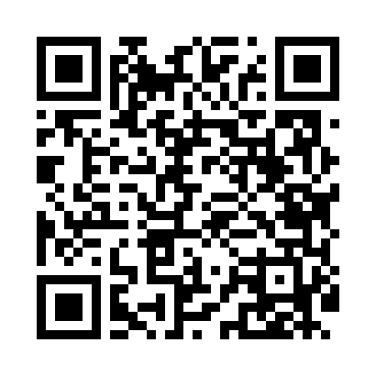
Номер товарно-транспортной накладной: |  |  | Торговый представитель: Kamol aka
Поставщик: Toshkent falcon fly 2 |  |  | Телефон торгового представителя: +998979626299
Дата отгрузки: 29.11.2025 |  |  | Контрагент: """" Klient
Дата консигнации: |  |  | Адрес:
Доставщик: |  |  | Телефон:
Телефон доставщика:
Время заказа: 29.11.2025 14:06:06
№ | Штрих-код | Название товаров (работ,услуг) | Количество | Количество в кейсе | Цена | Сумма
 |  |  | 10 |  |  | 34.9
1 | 6900000140673 | Складная пластиковая корзина для белья в боль шой каропке 40 шт DB-140-67 | 3 | 3 шт. | 2.70 | 8.10
2 | 6906999201005 | Складная пластиковая корзина для белья DB-140 -66 | 3 | 3 шт. | 2.10 | 6.30
3 | 2014886614853 | Пластмассовый столовый поднос 30.2*19 XP-11-1 5 | 1 | 1 шт. | 1.60 | 1.60
4 | 2015816225163 | Пластмассовый столовый поднос 35*23.2 XP-11-1 6 | 1 | 1 шт. | 2 | 2
5 | 5903313455367 | Металлическая Хлебница 18/0 SS body + carbon steel lid 39*25.5*18.5cm XP-4-4 | 1 | 1 шт. | 15 | 15
6 | 6823541213074 | Разделочная доска, из бамбука 30*20*1,8 см DB -13-14 | 1 | 1 шт. | 1.90 | 1.90
Итого: 34.9$|->UZS: 436,250.00

